清单
厦门市湖明小学护眼灯采购清单
序号 | 产品名称 | 图片 | 参数 | 预估数量（盏） | 单价（元） | 合计（元）
1 | LED教室灯 | 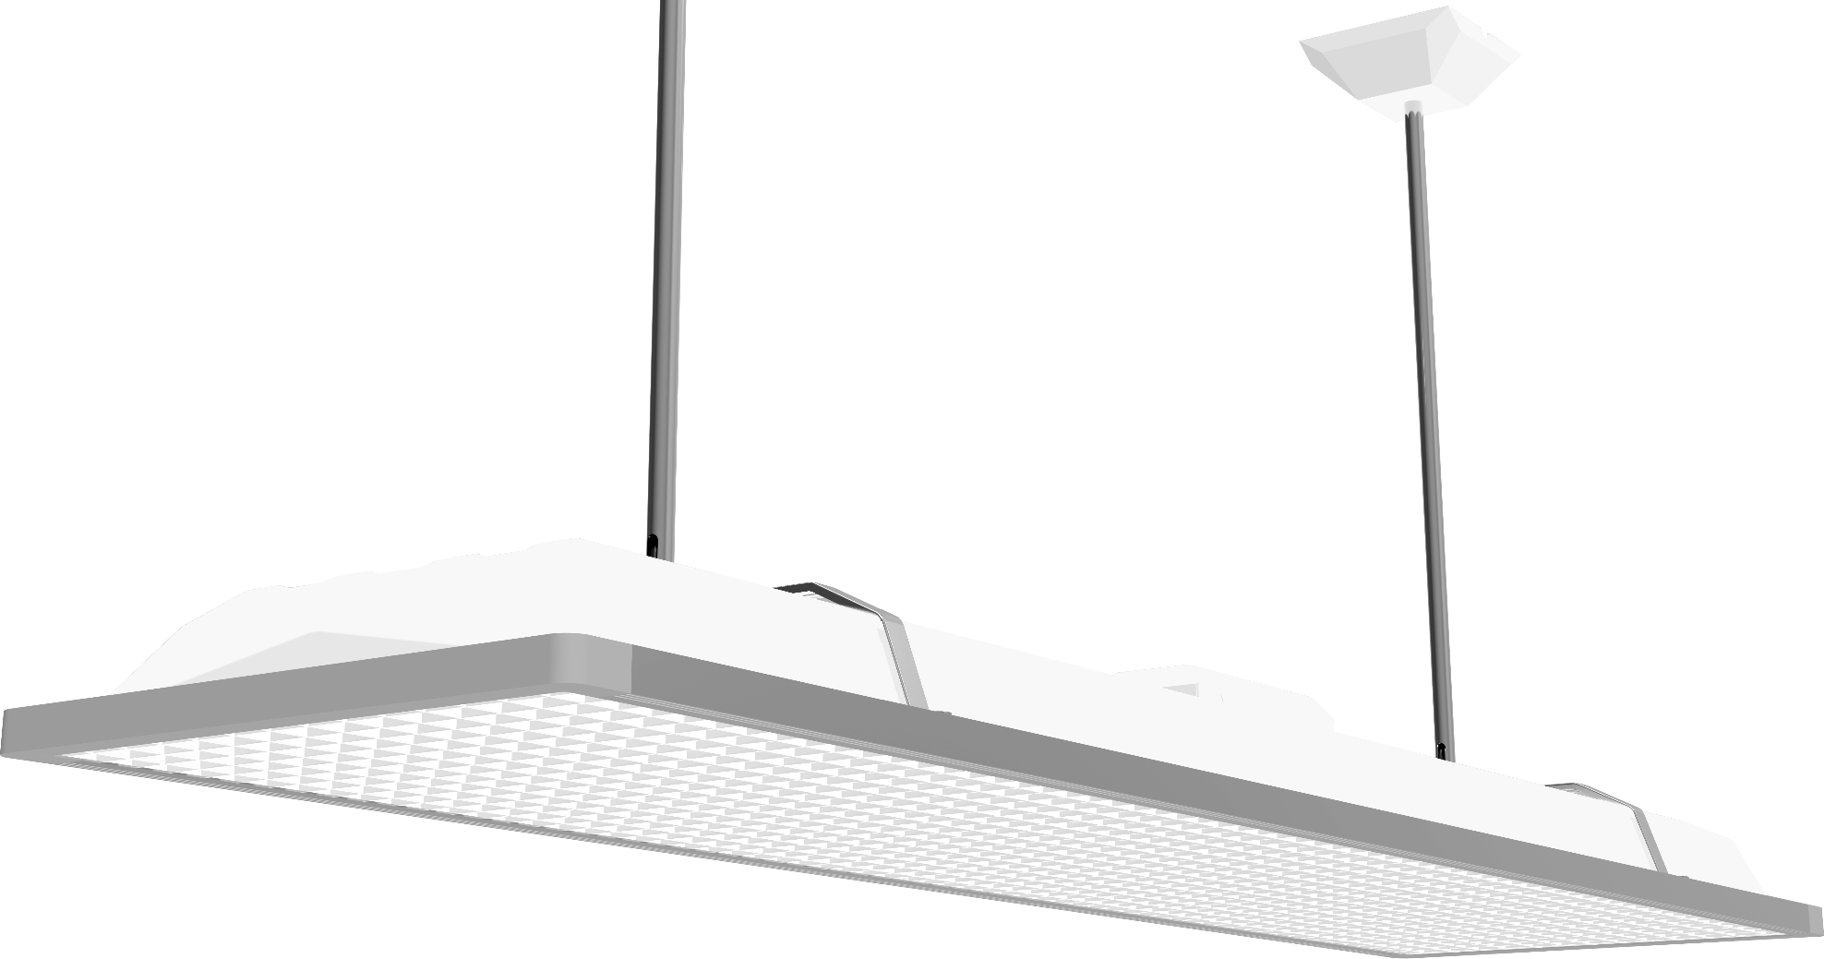 | 功率：36±5W 光通量：≥2800lm 照度＞300lux 认证：CCC 额定电压：220V 色温：4700-5300k 频率：50/60Hz 功率因数：≥0.90 显色指数：≥90(R9≥50） 尺寸：（1232±20）×（308±20）×（108±20）mm | 378
2 | LED黑板灯 | 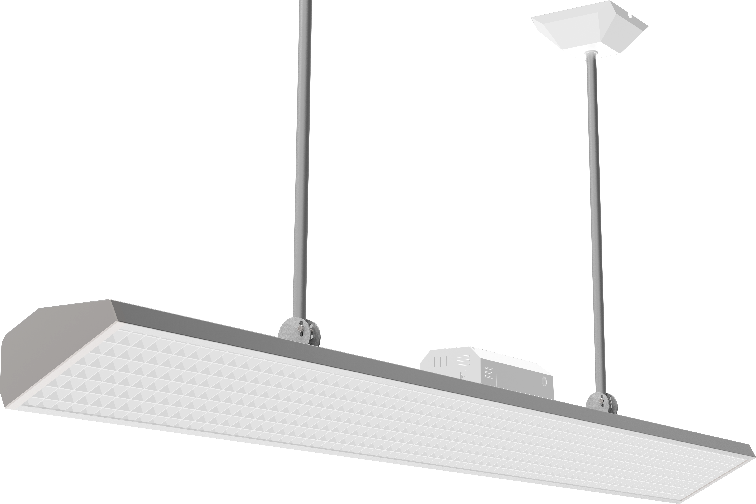 | 功率：36±5W 光通量≥2800lm 照度＞500lux 认证：CCC 额定电压：220V 色温：4700-5300k 频率：50/60Hz 功率因数≥0.90 显色指数：≥90(R9≥50） 尺寸：（1226±20）×（137±20）×（82±20）mm | 123
合计（小写人民币）： |  |  |  | 501 |  | 0

旧楼
102 | 101 | 卫生室 | 健康室 | 心理室

 |  |  |  | 资源教室

科学室

体育办

 |  |  |  |  | 旧楼1F

106 | 105 | 一语办 | 104 | 103

 |  |  |  | 艺术工坊
 |  |  |  |  |  | 共计20间
 |  |  |  |  |  | 教室灯数量：20*9=180
舞蹈室 |  |  |  |  |  | 黑板灯数量：20*3=60

家校沟通室

 |  |  |  |  | 旧楼2F

202 | 201 | 一数办 | 108 | 107

 |  |  |  | 美术室
二年级语数办

合唱室
音乐办
美术办
教务处
科学办
小音乐室

 |  |  |  |  | 旧楼3F

206 | 205 | 英语办 | 204 | 203

 |  |  |  | 音乐室

207

网管中心

 |  |  |  |  | 旧楼4F

